別紙Ｂ（記入例）
【別紙Ｂ】衛生用品整理票(サービス継続支援事業)

事業所名 | ○○ |  |  |  | 税抜申請
事業所番号 | 2900000001
サービス種類 | 生活介護
発生日 | 2023-12-09 | 収束日 | 2024-01-08

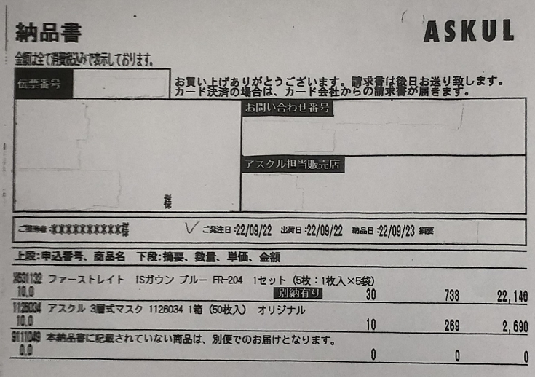
番号 | 発注・納品 年月日 | 領収書の内容 |  |  | 購入数 | 単位 | 領収金額 単位：円
1 | 2023-12-12 | ＩＳガウン ブルー |  |  | 30 | 738 | 22,140
2 | 2023-12-12 | ３層式マスク |  |  | 10 | 269 | 2,690
3
4
5
6
7
8
9
10
11
12
13
14
・上記のように、各品目ごとに入力ください。
・各種証拠書類と整理票に記載の内容を確認する場合があるので、どの品目がどの番号ににあたるかを貴法人で管理ください。
・「発生日」と「収束日」は、別紙Ａに記載した日付と同じ日付になります。
・納品書の添付は不要です。
・コロナ対応期間中に発注または納品した衛生用品が補助対象になります。
※請求書の日付を記入しないでください。
※発注日か納品日の分かる書類がない場合は、補助できませんので、別紙Ｂに記入しないでください。
・税込申請の場合は、プルダウンで税抜申請を選んでください。
・補助対象の品目は、県ＨＰをご確認ください。
・スーパーのレジ袋、送料・手数料は補助対象外ですので、金額に含めないでください。
・値引きやポイントを使用した場合は、値引き後・ポイント使用後の金額を申請してください。
15
16
17
18
19
20
21
22
23
24
25
26
27
28
29
30
31
32
33
34
35
計 |  |  |  |  |  |  | 24,830

(注)本資料への虚偽記載があった場合は、補助の返還や指定取消となる場合がある。

本資料の記載内容に虚偽がないことを証明するとともに、記載内容を証明する資料を適切に保管していることを誓約します。

令和 年 月 日 |  |  | 事業所名
 |  |  | 代表者・職名 | 氏名

